Sheet1
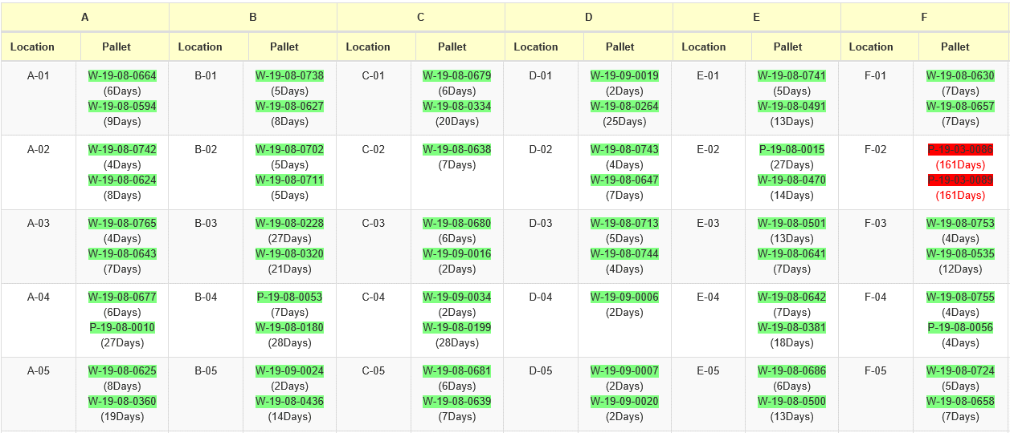
Layout ให้แสดง Aging Pallet
ให้แสดง Aging pallet บน Layout เนื้อหารายละเอียดตามที่มีทติ้ง

